Relatório Fotográfico
 |  | CHECKLIST DE ENTREGA DE OBRA

EDITAL DE CONCESSÃO: | nº 069/96 |  |  | OBJETO DO CONTRATO: | BR-116/RS, entre Camaquã (km 400,500) à Jaguarão (km 661) e BR-392/RS, km 0 (Rio Grande) ao km 199,700 (Santana da Boa Vista)
OBRA PER: | Substituição da OAE sobre o Arroio Contagem da pista Sul, localizada na rodovia BR 116/RS, km 502+380 |  |  | ANO: | 28
DATA DO RELATÓRIO : | 2026-06-23 |  |  | DATA DE CONCLUSÃO DA OBRA: | 2026-01-29
LATITUDE: | 31°34'18.52"S |  |  | LONGITUDE: | 52°15'46.27"O

TIPO DE OBRA

 | Vias Marginais |  | OAE |  |  | Acessos |  | Interseções
1. Serviços Preliminares
1.1 | Construção de Desvio
 |  | 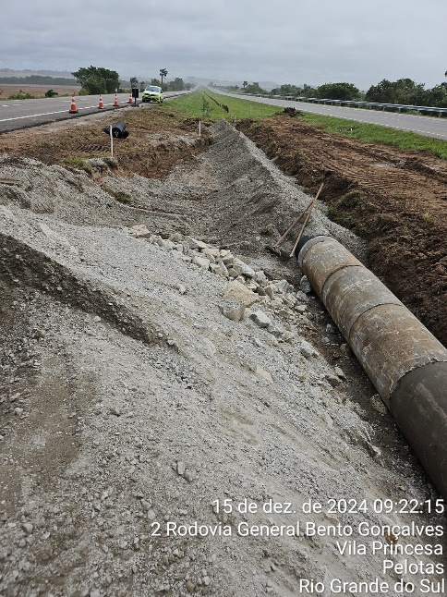 |  | 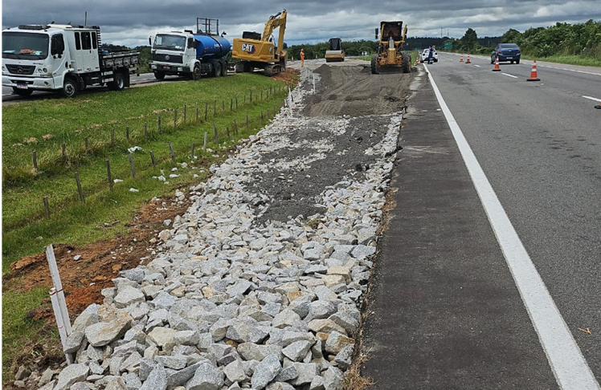 |  |  | 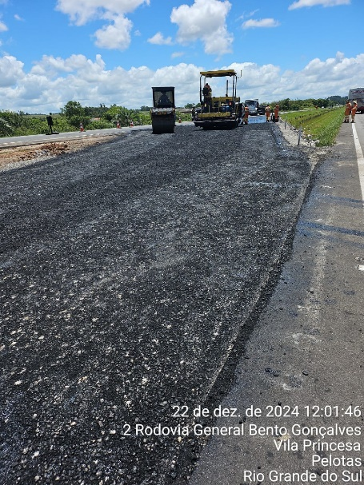
Escavação |  | Instalação de tubos de drenagem |  | Implantação de base e sub-base |  |  | Pavimentação do desvio
1.2 | Demolição
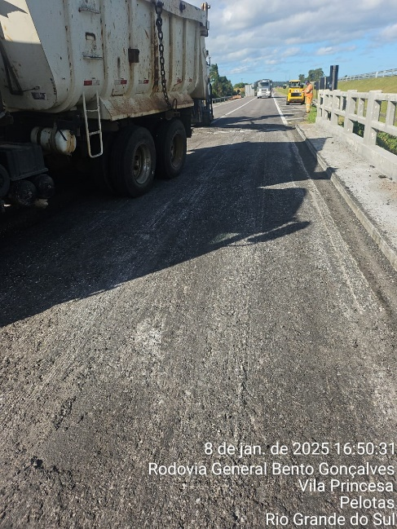 |  | 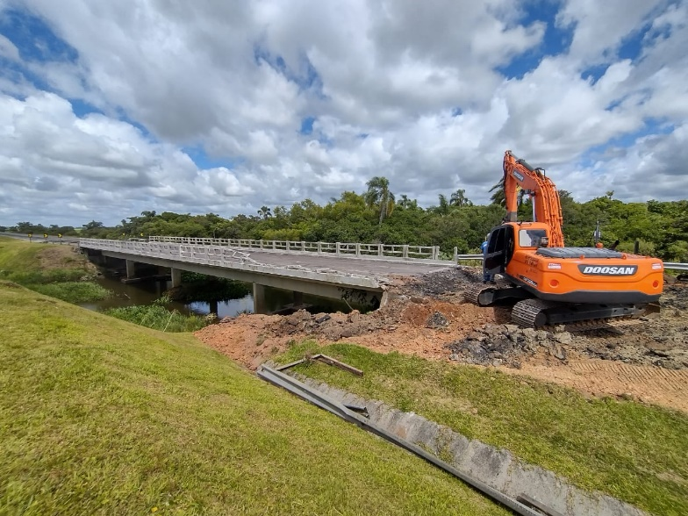 |  | 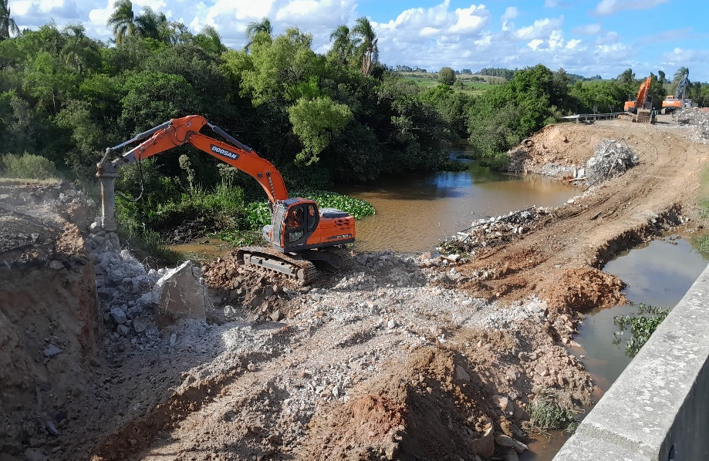 |  |  | 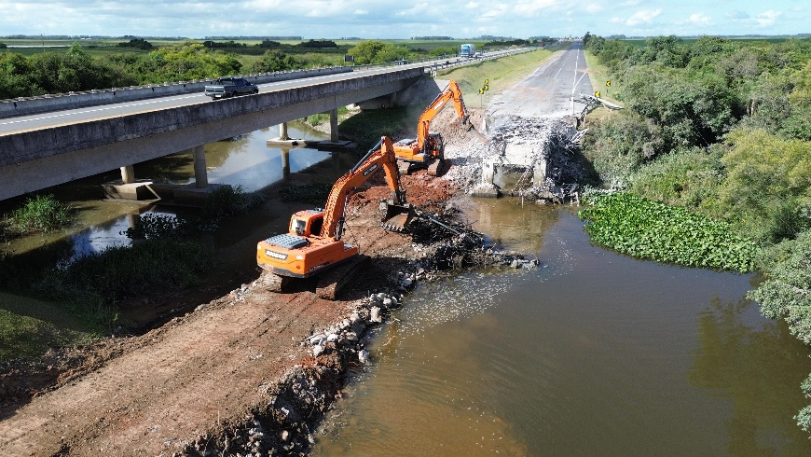
Remoção do pavimento |  | Trabalhos Iniciais |  | Conclusão da demolição |  |  | Conclusão da demolição
2. Nova Estrutura da OAE
2.1 | Infraestrutura
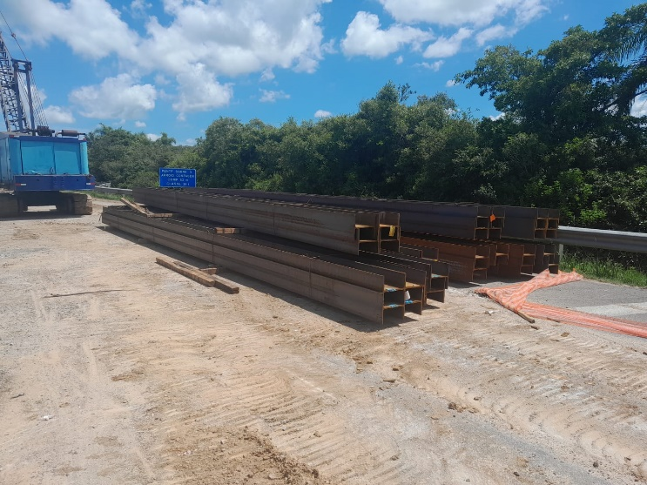 |  | 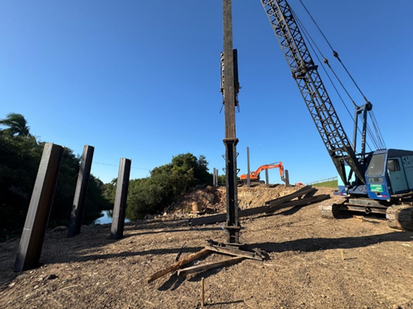 |  | 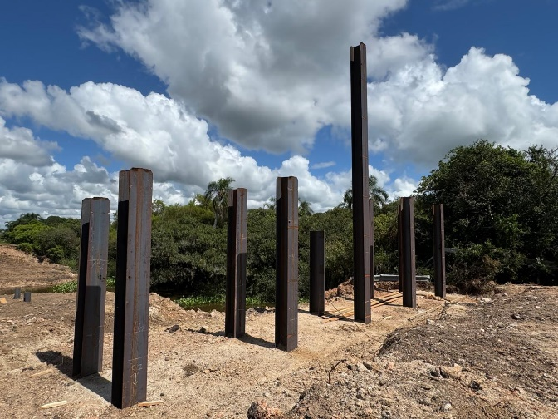 |  |  | 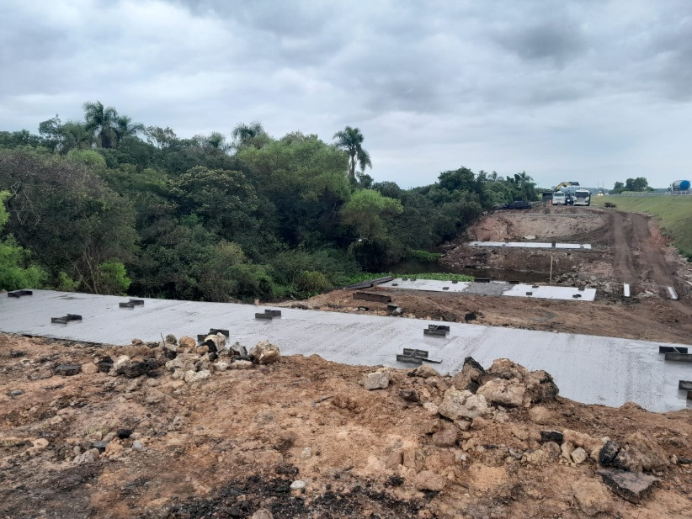
Recebimento dos perfis metálicos |  | Executação de estaca metálica |  | Finalização das estacas metálicas |  |  | Preparação para recepção dos blocos
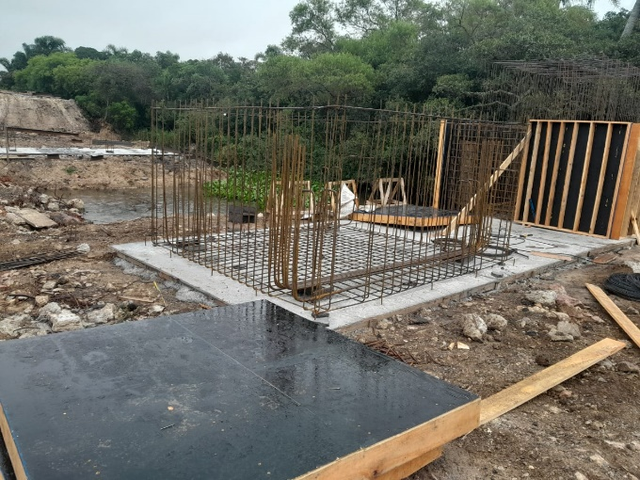 |  | 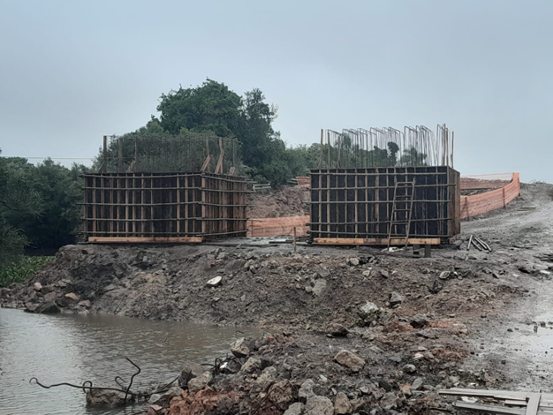 |  | 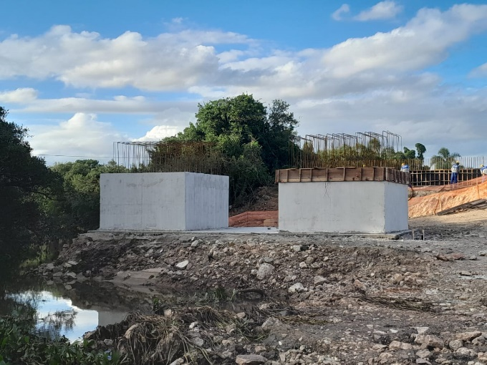 |  |  | 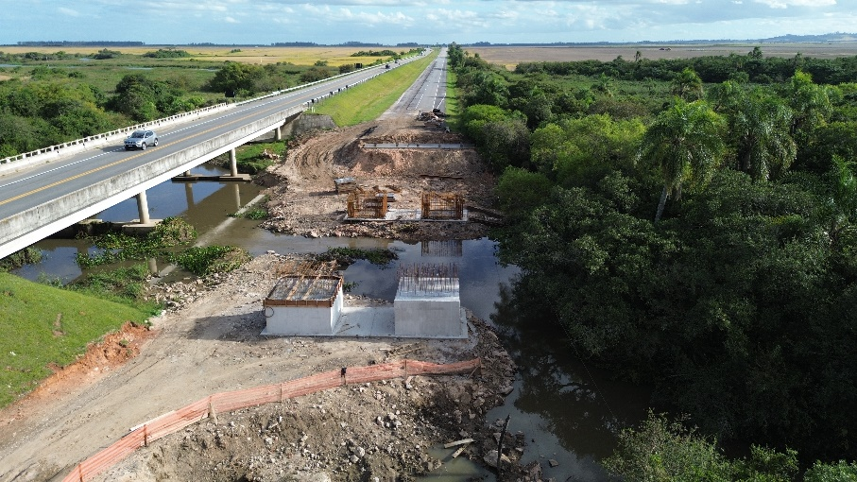
Montagem da armadura dos blocos |  | Confecção das fôrmas dos blocos |  | Concretagem dos blocos |  |  | Concretagem dos blocos
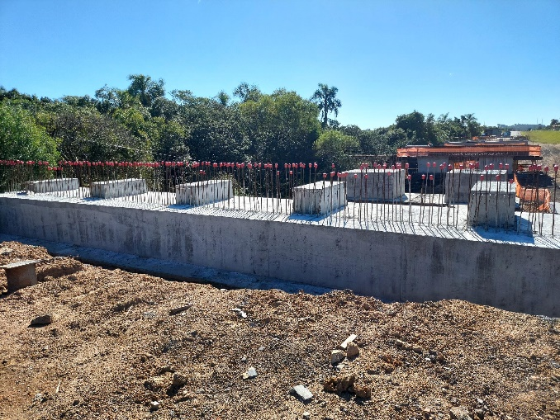 |  | 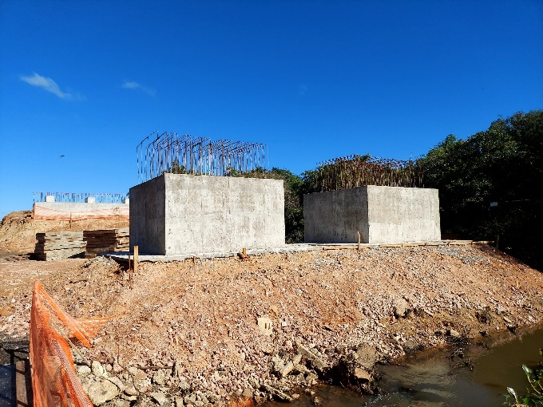
Concretagem de blocos concluída |  | Concretagem de blocos concluída
2.2 | Mesoestrutura
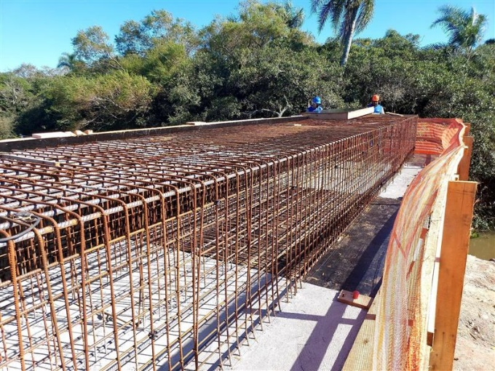 |  | 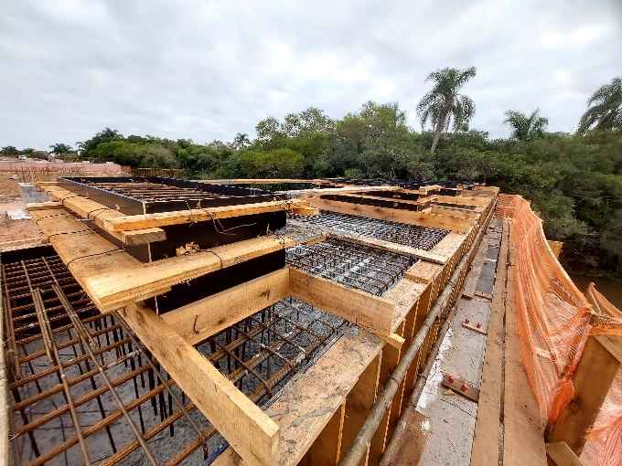 |  | 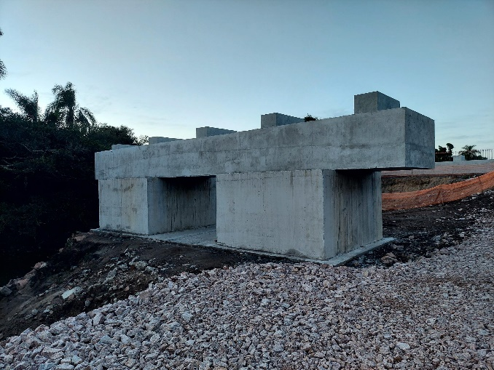
Armação da viga transversa |  | Concretagem da viga transversa |  | Concretagem da viga transversa concluída |  |  | Colocação dos aparelhos de apoio
2.3 | Superestrutura
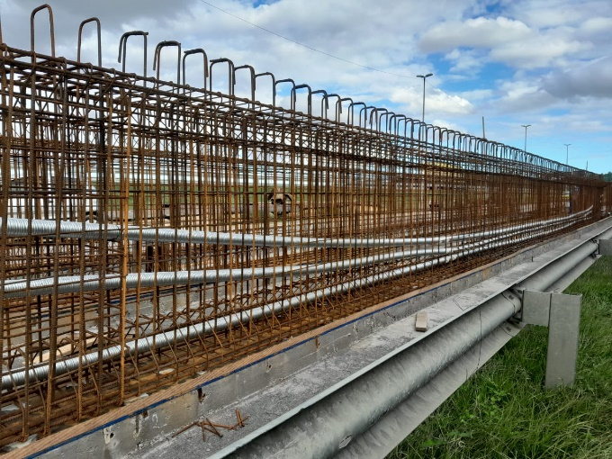 |  | 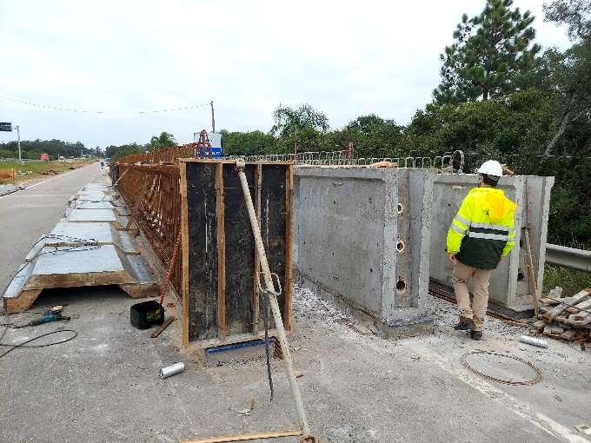 |  | 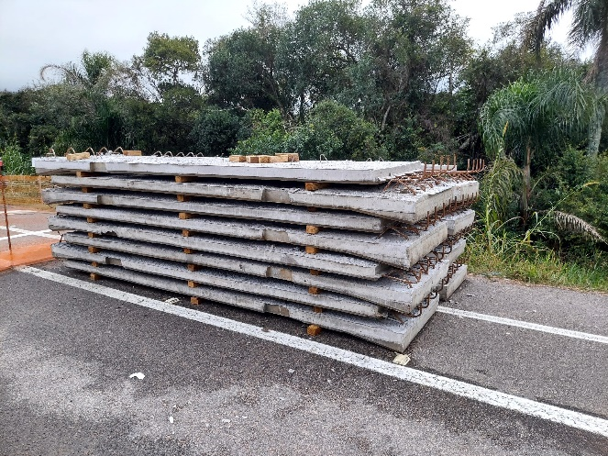 |  |  | 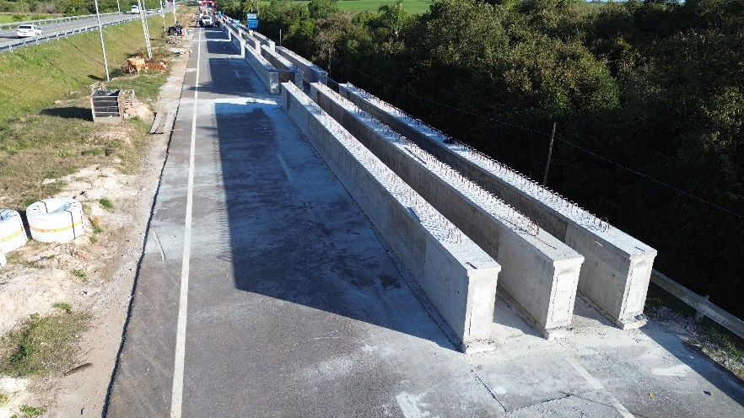
Armação das vigas longarinas |  | Concretagem das vigas longarinas |  | Confecção das pré-lajes |  |  | Concretagem das vigas longarinas concluída
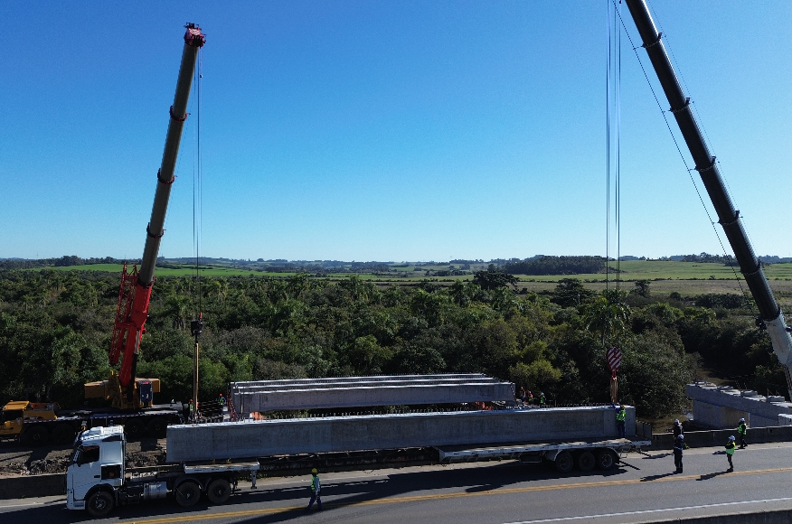 |  | 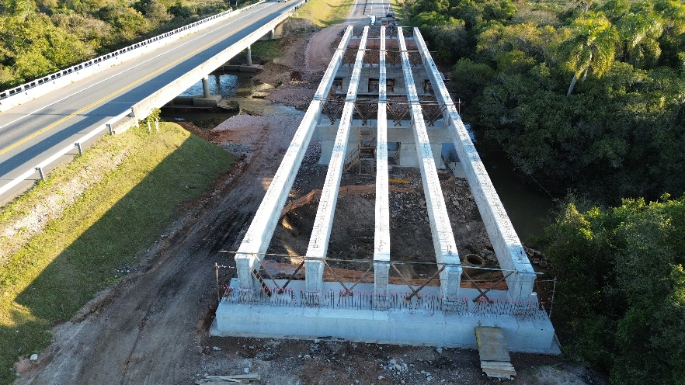 |  | 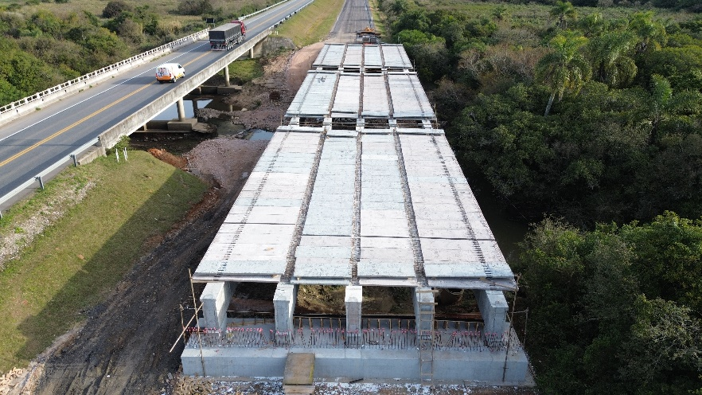 |  |  | 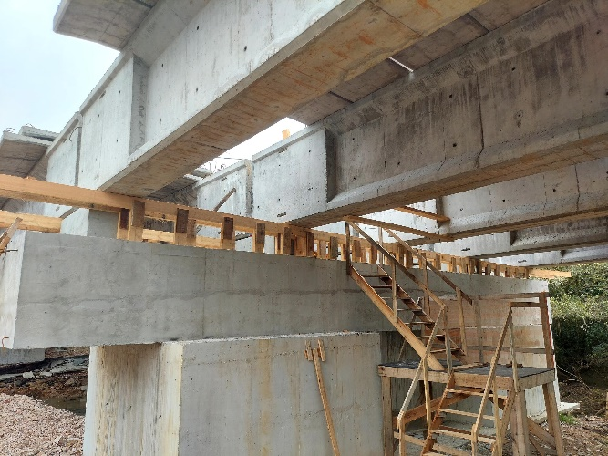
Lançamento das vigas longarinas |  | Lançamento das vigas longarinas concluído |  | Lançamento das pré-lajes |  |  | Confeccção das vigas transversinas
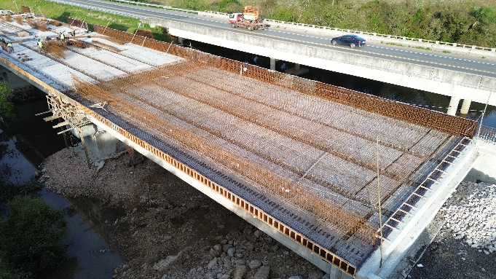 |  | 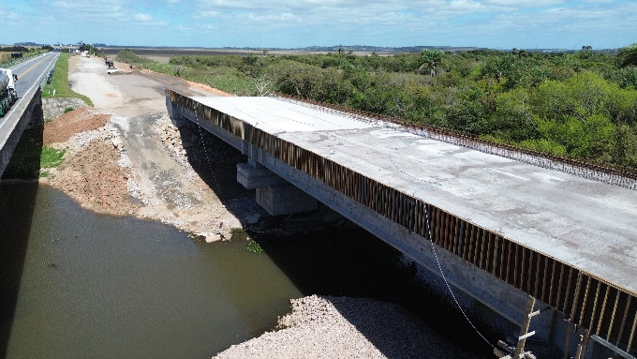 |  | 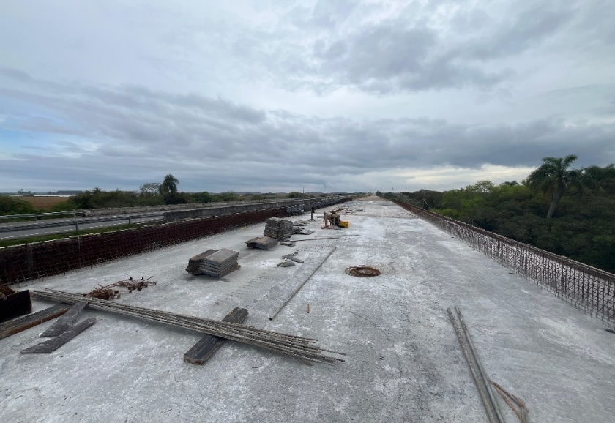 |  |  | 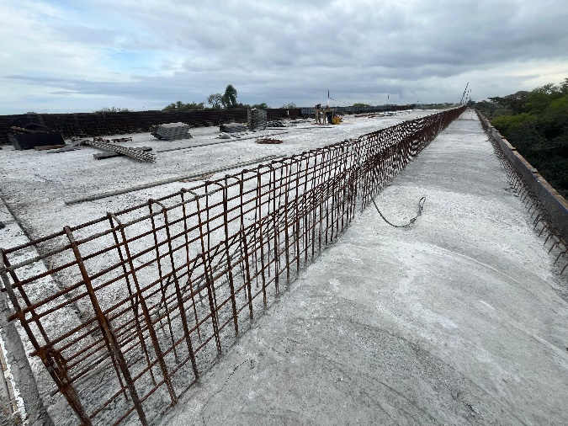
Armação da laje |  | Concretagem da laje |  | Concretagem da laje concluída |  |  | Confecção da barreira de concreto
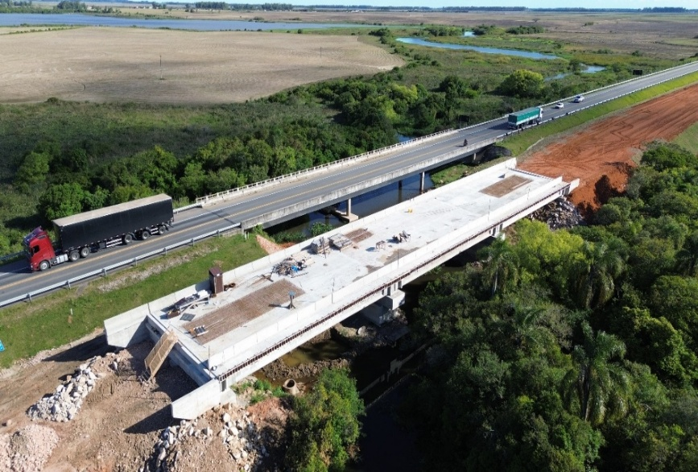 |  | 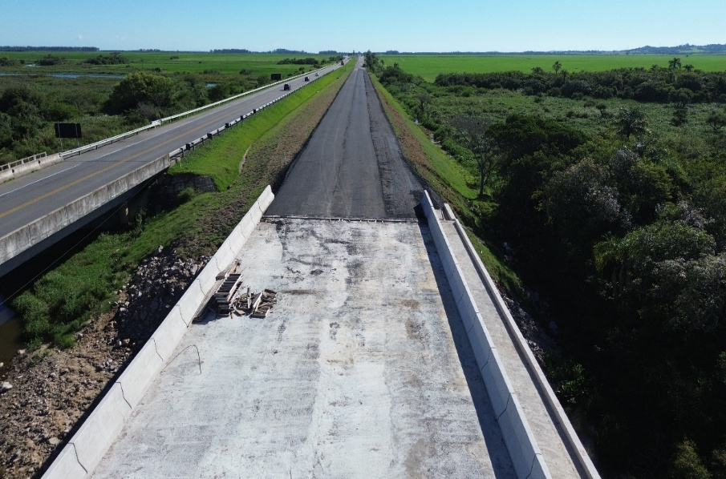
Conclusão da barreira de concreto |  | Execução da laje de transição
3. Pavimentação
3.1 | Terraplanagem
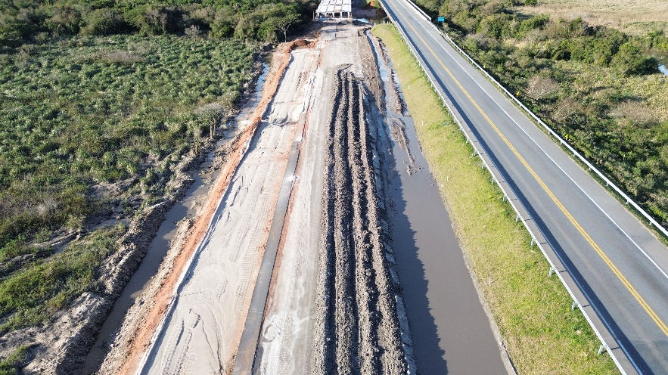 |  | 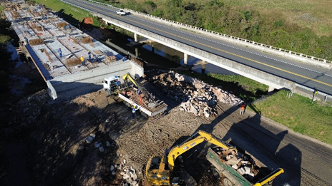 |  | 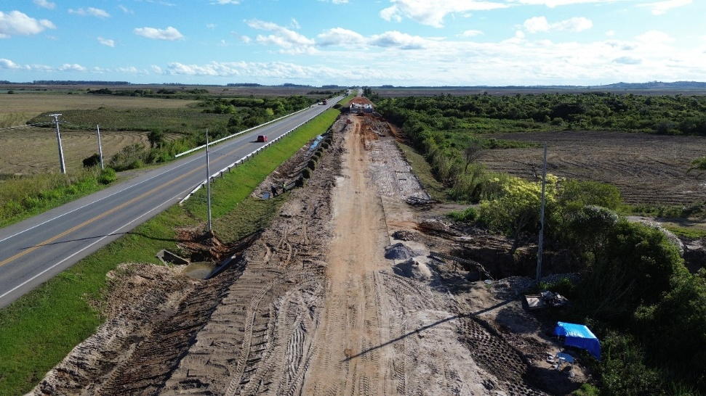 |  |  | 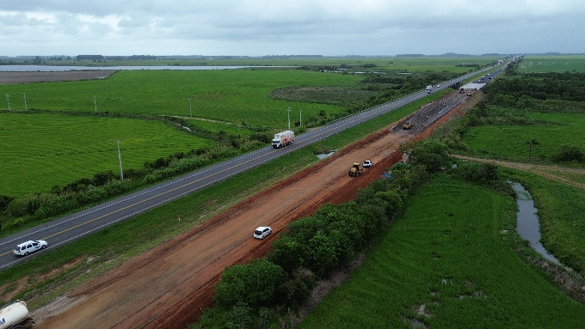
Início da escavação |  | Início do aterramento |  | Escavação concluída |  |  | Aterramento concluído
3.2 | Estrutura e Revestimento
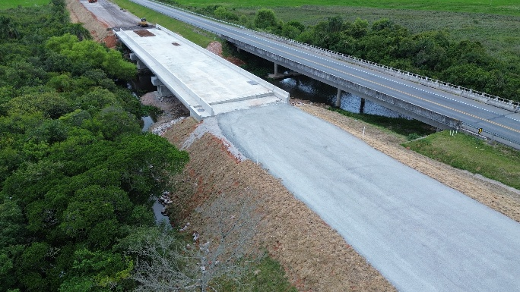 |  | 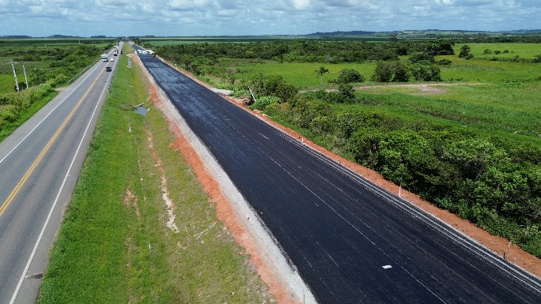 |  | 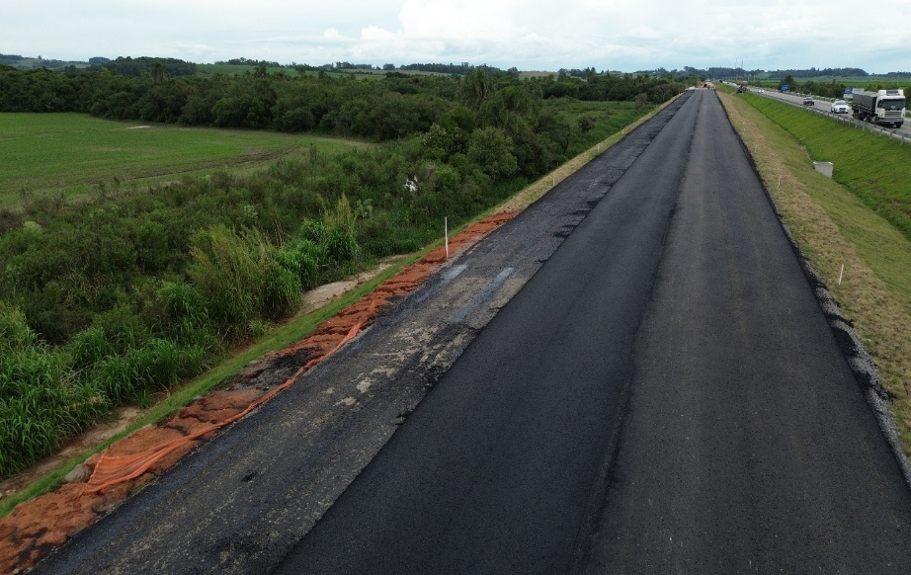 |  |  | 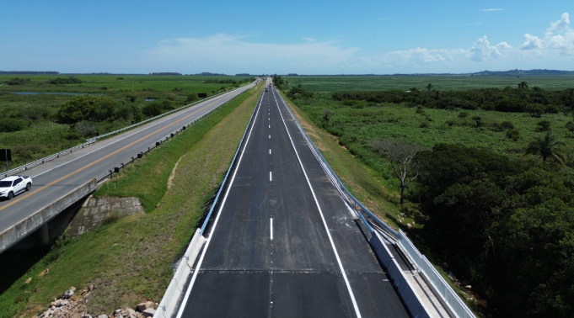
Execução da sub-base e base |  | Conclusão da estrutura |  | Início da aplicação do revestimento asfáltico |  |  | Pavimentação concluída
4. Serviços complementares
4.1 | Complementares
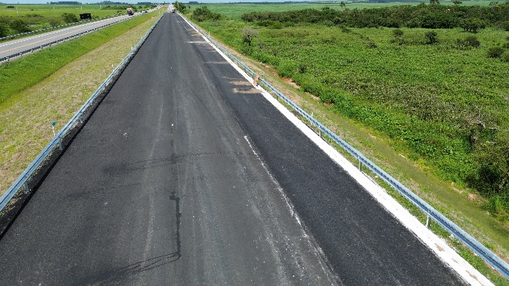 |  | 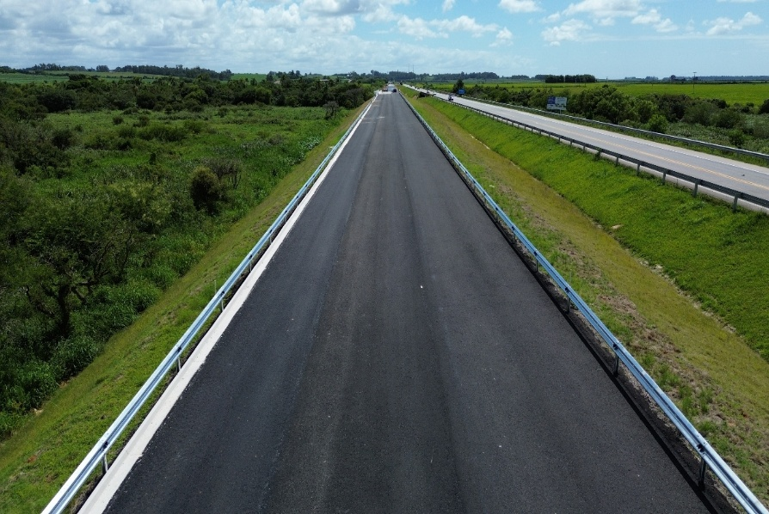 |  | 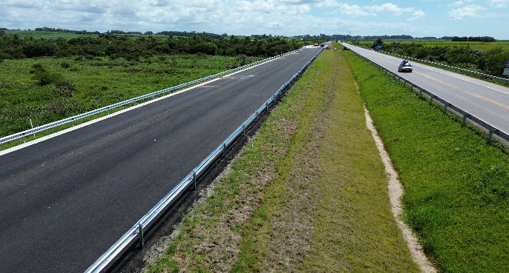 |  |  | 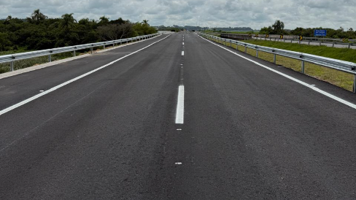
Instalação de meio fio |  | Implantação das defensas metálicas |  | Paisagismo |  |  | Sinalização Horizontal
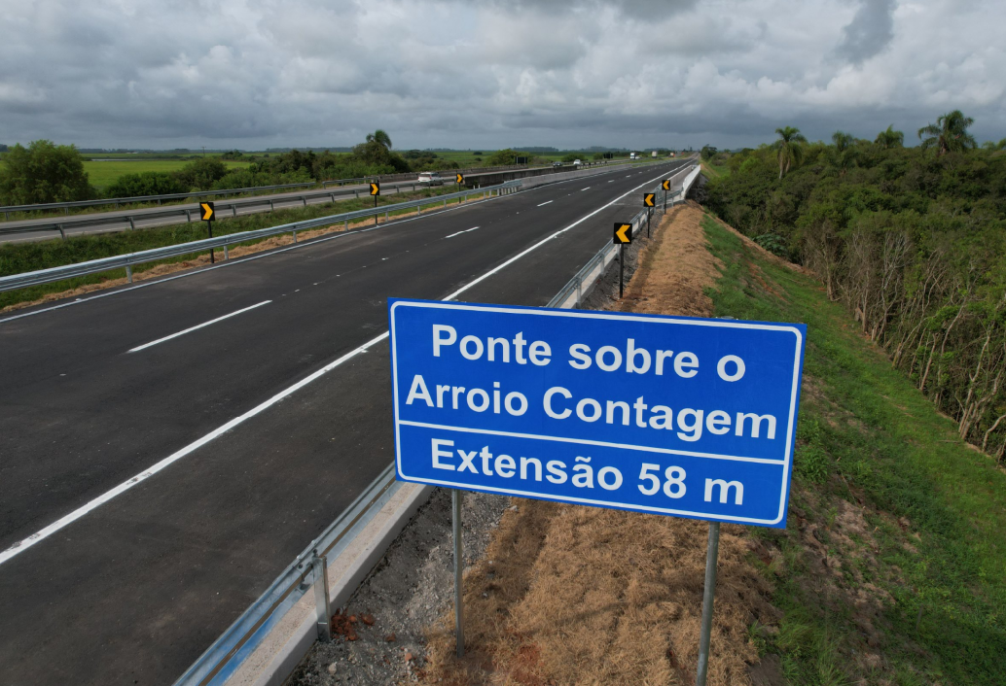 |  | 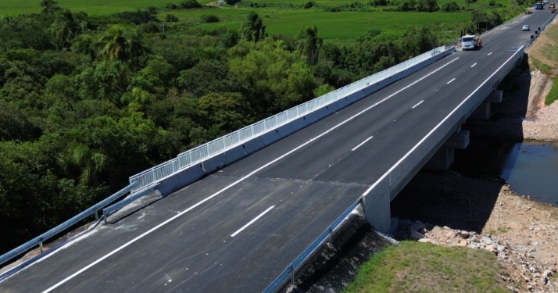
Sinalização Vertical |  | Finalização do guarda-corpo metálico
OBSERVAÇÕES:

LEGENDA DE STATUS: C: Conforme; NC: Não Conforme; NA: Não Aplicável; SIGLAS: PER: Plano de Exploração da Rodovia

